page 1
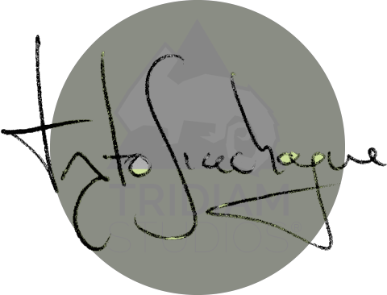
TRIDIAM STUDIOS S.A.S NIT. 900550291-0 Responsable del IVA - Regimen común - Somos retenedores de IVA Res. Núm. 18762010263691 de 15/09/2018. Consec. del 59 al 1000. Tel: 288 5030 - 314 298 1088 Dirección: CR 20 #185-58, 6-1024 Bogotá - Colombia

FACTURA DE VENTA No. 87

FECHA DE EXPEDICIÓN
Día |  | Mes | Año
1 |  | Abril | 2019
DATOS CLIENTE
Nombre / Razón: 2NV S.A.S.
NIT o C.C 901016909-8 | DIRECCIÓN: Calle 114 # 11A-30
 | TELÉFONO: 7324959
CANTIDAD | DESCRIPCIÓN |  |  | VALOR UNIT. |  | VALOR TOTAL
1 | Desarrollo proyecto Credibanco PCI Fase 2 |  |  | $ 2.500.000,00 |  | $ 2.500.000,00
 |  |  |  |  |  | $ 2.500.000,00
 |  |  |  |  |  | $ 0,00
 |  |  |  |  |  | $ 87.500,00
 |  |  |  |  |  | $ 24.150,00
 |  |  |  |  |  | $ 2.388.350,00
Observaciones 1. Retefuente: Tarifa del 3,5% según decreto 2499 de 2012 si aplica 2. ReteICA: Tarifa del 9,66 por mil si aplica 3. Realizar el pago a la cuenta de ahorros Bancolombia No. 601 877 39 465 a nombre de Tridiam Studios S.A.S, Nit. 900550291-0 |  |  |  |  | Subtotal: IVA(0%): Retef. (3,5%) Reteica (9,66) TOTAL:

